Integrantes
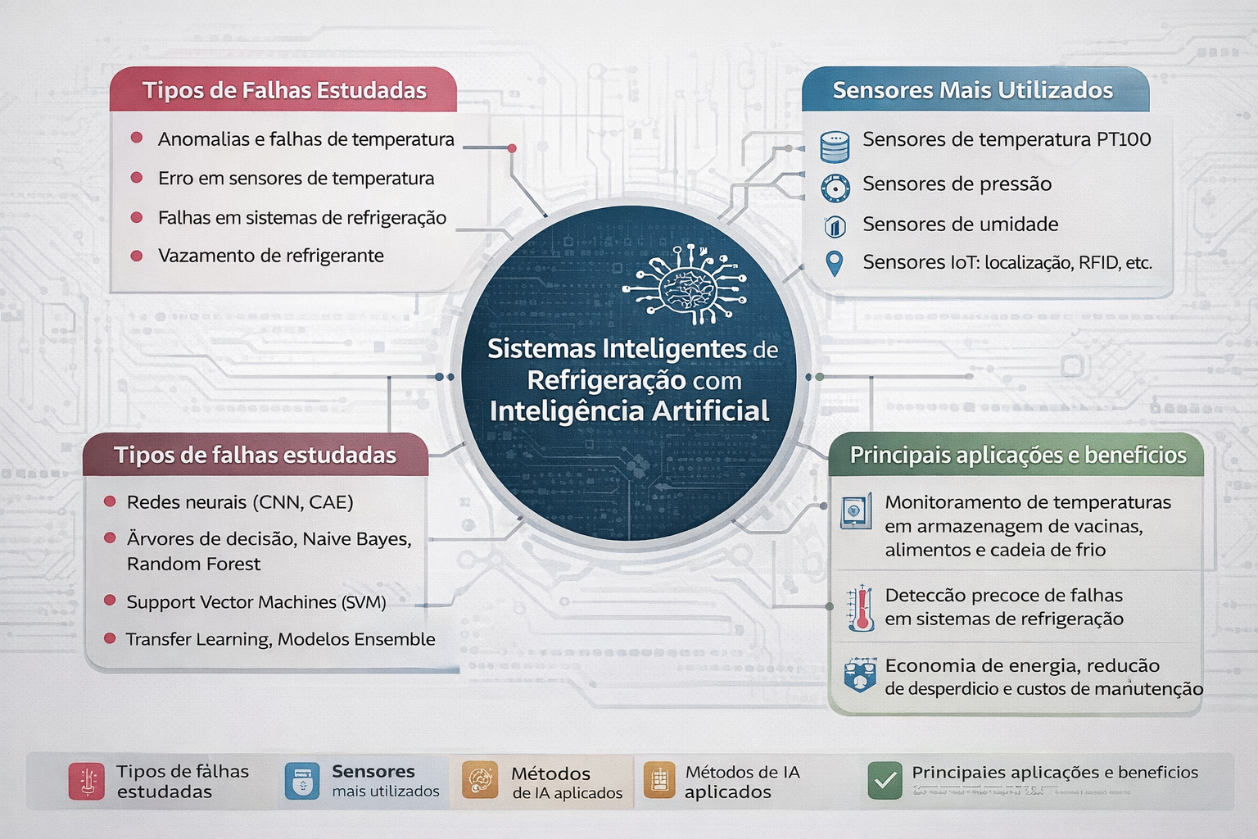
Estudante | e-mail
Igor Andŕe | igoormartins07@gmail.com
Victor Odelan | victorodelan@gmail.com
Allan Pereira | allansilvapereirae@gmail.com
Leonardo Henrique | leo.henri2311@gmail.com
Matheus Antunes

